A.1
A.1 | Home dan Redirect | Expected Result Scenario dan Redirect Sesuai
1 | Halo, {{ name }} | 你好，{{ name }}
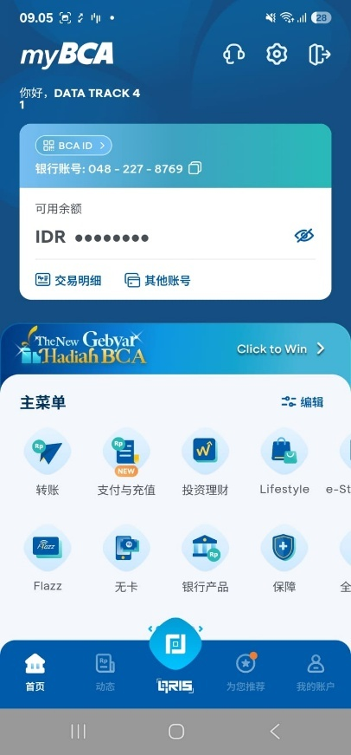

2 | BCA ID | BCA ID
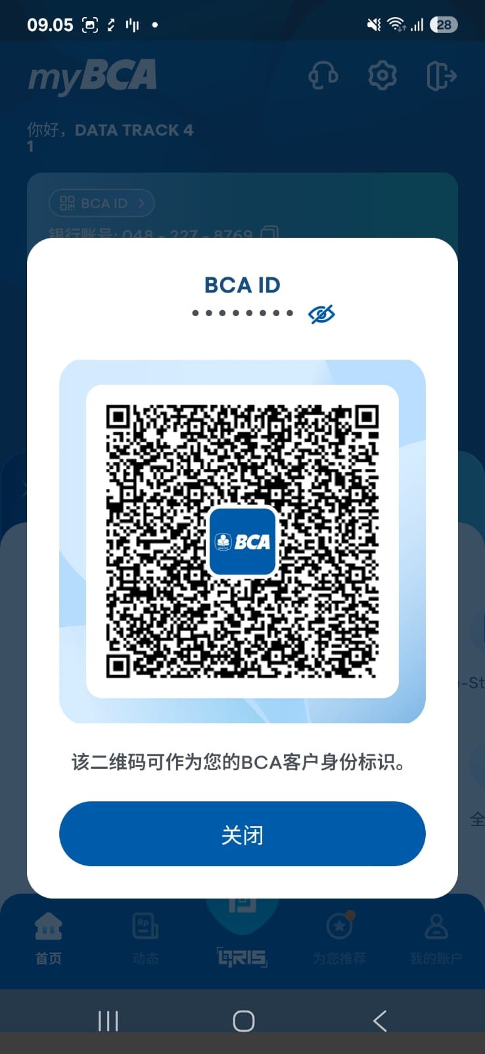

3 | Kode QR dapat digunakan sebagai identitas Nasabah BCA. | 该二维码可作为您的BCA客户身份标识。

4 | Tutup | 关闭

5 | Rekening: %1$s | 银行账号: %1$s

6 | Saldo Aktif | 可用余额

7 | IDR | IDR

8 | Mutasi Rekening | 交易明细

9 | Rekening Lain | 其他账号

10 | Menangkan di Sini | 点击赢好礼

11 | Menu Utama | 主菜单

12 | Atur | 编辑
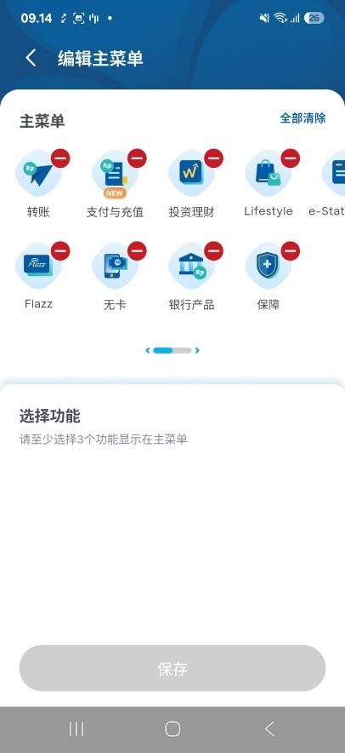

13 | Transfer | 转账

14 | Bayar & Isi Ulang | 支付与充值

15 | Investasi | 投资理财

16 | Lifestyle | Lifestyle

17 | e-Statement | e-Statement
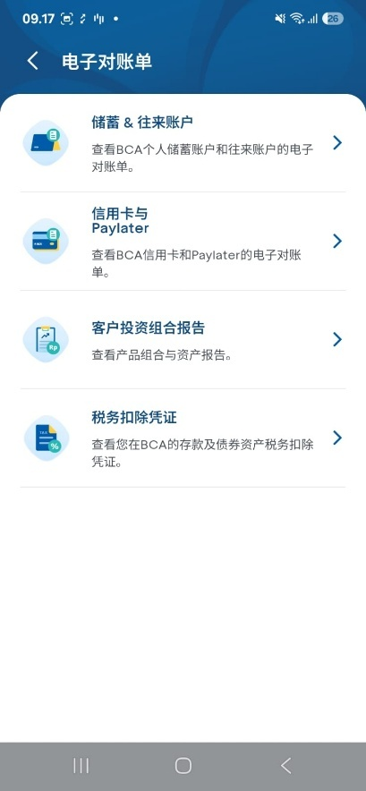

18 | Flazz | Flazz

19 | Cardless | 无卡
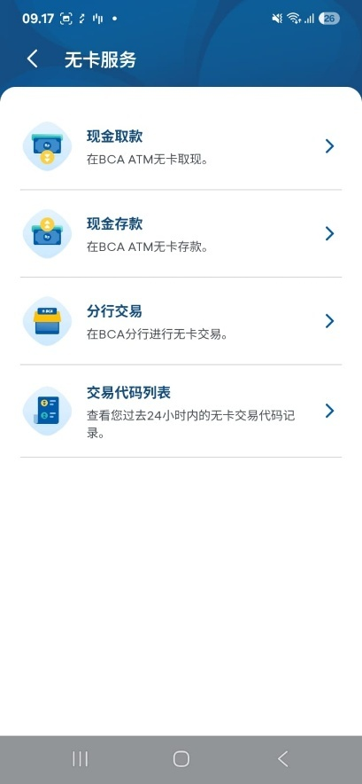

20 | Produk Perbankan | 银行产品

21 | Proteksi | 保障

22 | Semua Menu | 全部菜单

23 | NFC Pay (Android Only) | NFC Pay

24 | QRIS Tap | QRIS Tap

25 | Banner | Berhasil redirect

26 | Poket | 口袋

32 | Poket Valas | 外币口袋

33 | Poket Valas sedang dalam proses deaktivasi. Silakan muat ulang secara berkala. | 外币口袋正在注销中，请定期刷新页面。

34 | Aktifkan Sekarang | 立即开通

35 | Kartu | 卡片

36 | Kartu Debit | 借记卡

37 | Kartu Kredit | 信用卡

38 | Catatan Finansial | 财务记录

39 | Cashflow | 资金流水

40 | Lihat Detail Cashflow | 查看流水详情

41 | Kurs Mata Uang | 外汇汇率

42 | Mata Uang | 货币

43 | Bank Beli | 银行买入价

44 | Bank Jual | 银行卖出价

45 | Kurs dapat berubah selama proses transaksi. | 交易过程中汇率可能会有变动。

46 | Transaksi Favorit | 常用交易

47 | Atur Widget | 小组件管理

